상품제안서
드리온 가정용 GaN PD 25W C포트1구 (라벤더)드리온 가정용 GaN PD 25W C포트1구 (라벤더) | 상품코드: F29772

 |  |  |  |  |  |  | 02-412-0044 | www.easy1.co.kr
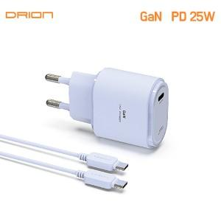

【상세/제작정보】 | ＊케이블미포함,포함 공급가 상이합니다. ＊케이블 미포함,포함 제품 선택해주세요

【인쇄/포장옵션】 | 레이저, 풀칼라 / 시판박스

【공급단가】 | 수량 | 100~ | 300~ | 500~ | 1,000~ | 3,000~
*VAT별도 | 케이블 미포함 | 2,660원 | 2,620원 | 2,560원 | 2,460원 | 2,350원
 | 케이블 포함 | 3,380원 | 3,320원 | 3,250원 | 3,120원 | 2,980원

【상품 URL】 | https://dev.easy1.co.kr:443/src/goods_detail.php?gdno=29772

